Sheet1
 | FL | RL | BL | BR | RR | FR |  | FF | THỨ TỰ | TÊN CẢM BIẾN | RANGE | MÃ
0.5 |  |  |  |  |  |  | 0.5 |  | 0 | FF | 4 -30 cm | GP2Y0A41SK0F
1 |  |  |  |  |  |  | 1 |  | 1 | FL | 2 -15 cm | GP2Y0A51SK0F
1.5 |  |  |  |  |  |  | 1.5 |  | 2 | RL | 2 -15 cm | GP2Y0A51SK0F
2 |  |  |  |  |  |  | 2 |  | 3 | BL | 2 -15 cm | GP2Y0A51SK0F
2.5 |  |  |  |  |  |  | 2.5 |  | 4 | BR | 2 -15 cm | GP2Y0A51SK0F
3 |  |  |  |  |  |  | 3 |  | 5 | RR | 2 -15 cm | GP2Y0A51SK0F
3.5 |  |  |  |  |  |  | 3.5 |  | 6 | FR | 2 -15 cm | GP2Y0A51SK0F
4 |  |  |  |  |  |  | 4
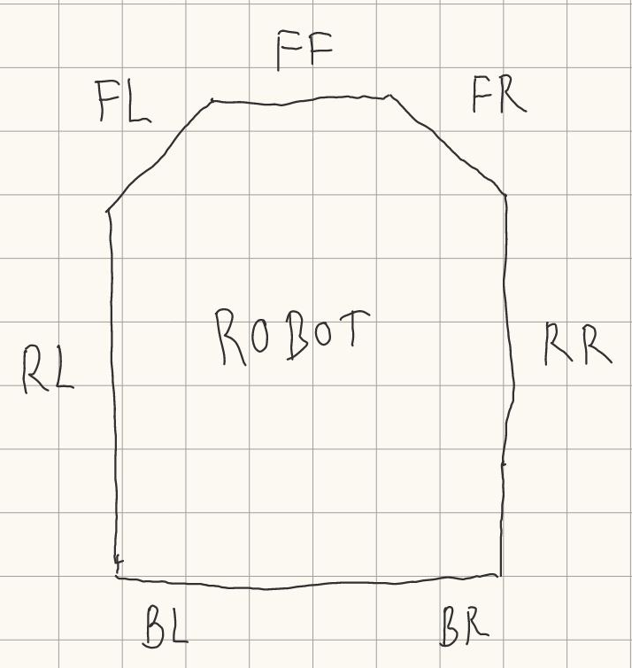
4.5 |  |  |  |  |  |  | 4.5
5 |  |  |  |  |  |  | 5
5.5 |  |  |  |  |  |  | 5.5
6 |  |  |  |  |  |  | 6
6.5 |  |  |  |  |  |  | 6.5
7 |  |  |  |  |  |  | 7
7.5 |  |  |  |  |  |  | 7.5
8 |  |  |  |  |  |  | 8
8.5 |  |  |  |  |  |  | 8.5
9 |  |  |  |  |  |  | 9
9.5 |  |  |  |  |  |  | 9.5
10 |  |  |  |  |  |  | 10
10.5 |  |  |  |  |  |  | 10.5
11 |  |  |  |  |  |  | 11
11.5 |  |  |  |  |  |  | 11.5
12 |  |  |  |  |  |  | 12
12.5 |  |  |  |  |  |  | 12.5
13 |  |  |  |  |  |  | 13
13.5 |  |  |  |  |  |  | 13.5
14 |  |  |  |  |  |  | 14
14.5 |  |  |  |  |  |  | 14.5
15 |  |  |  |  |  |  | 15
15.5 |  |  |  |  |  |  | 15.5
16 |  |  |  |  |  |  | 16
 |  |  |  |  |  |  | 16.5
 |  |  |  |  |  |  | 17
 |  |  |  |  |  |  | 17.5
 |  |  |  |  |  |  | 18
 |  |  |  |  |  |  | 18.5
 |  |  |  |  |  |  | 19
 |  |  |  |  |  |  | 19.5
 |  |  |  |  |  |  | 20
 |  |  |  |  |  |  | 20.5
 |  |  |  |  |  |  | 21
 |  |  |  |  |  |  | 21.5
 |  |  |  |  |  |  | 22
 |  |  |  |  |  |  | 22.5
 |  |  |  |  |  |  | 23
 |  |  |  |  |  |  | 23.5
 |  |  |  |  |  |  | 24
 |  |  |  |  |  |  | 24.5
 |  |  |  |  |  |  | 25
 |  |  |  |  |  |  | 25.5
 |  |  |  |  |  |  | 26
 |  |  |  |  |  |  | 26.5
 |  |  |  |  |  |  | 27
 |  |  |  |  |  |  | 27.5
 |  |  |  |  |  |  | 28
 |  |  |  |  |  |  | 28.5
 |  |  |  |  |  |  | 29
 |  |  |  |  |  |  | 29.5
 |  |  |  |  |  |  | 30
 |  |  |  |  |  |  | 30.5
 |  |  |  |  |  |  | 31
 |  |  |  |  |  |  | 31.5
 |  |  |  |  |  |  | 32

